nível por região
nível de cargos por região de onde mora no Brasil

gênero por etnia
gênero por etnia

pessoas por genero
quantidade de pessoas por gênero

prejudicado por genero
pessoas que se sentem prejudicadas por gênero

pessoas por etnia
quantidade de pessoas totais por etnia

pessoas prejudicadas
quantidade de pessoas que se sentem prejudicadas:

genero por nível
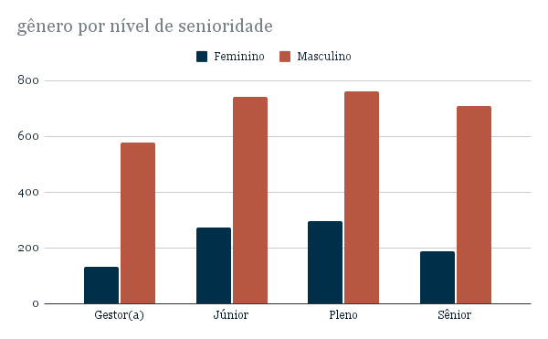

gênero por ensino
gênero por nível de ensino

idade por nivel
faixa de idade por nível de cargo

